Grafico Pie
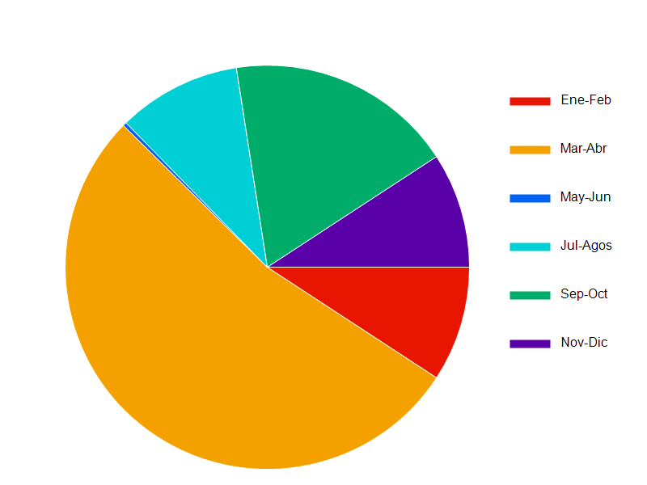
Reporte de Ventas del año 2022

En este documento presentamos la tabla y el grafico de Pie correspondiente a las ventas por bimestre realizados en el año 2022

 | Periodo | Total
 | Ene-Feb | 470,84
 | Marz-Abr | 2716,20
 | May-Jun | 15,30
 | Jul-Ago | 504,01
 | Set-Oct | 931,62
 | Nov-Dic | 471,00

Grafico Pie 2022

